#卡牌投放思路
阵容特色 | 角色名 | 颜色 | 卡牌强度 | 品质 | 抽卡难度 | 备注 | 预计获得时间 | 首次产出（除抽卡） | 再次产出（除抽卡） | 付费区间
初始阵容 | 唐流雨 | 黄 | T4 | R | 很容易 |  |  | 新手引导 |  | 非R
 | 于禁 | 红 | T4 | R | 很容易 |  |  | 新手引导
 | 李轩辕 | 蓝 | T3 | SR | 一般 | 新手引导 |  | 新手引导 | 芦花古楼
进阶替换 | 高顺 | 黄 | T3 | SR | 一般 |  | 1小时，通关第3章 | 第20次抽将 | 竞技场
 | 许褚 | 红 | T3 | SR | 一般 | IP强，拉次留 | 第2日 | 第40、80次抽将 | 竞技场
进阶阵容2 | 石灵明 | 黄 |  | SR | 一般 |  |  | 第40、80次抽将 | 芦花古楼
 | 典韦 | 红 |  | SR | 一般 |  |  | 第40、80次抽将 | 竞技场
 | 飞廉 | 蓝 |  | SR | 一般 |  |  | 第40、80次抽将 | 芦花古楼
抽卡填概率 | 烈风螳螂 | 蓝 |  | SR | 容易 |  |  | 第10次抽将 | 钻石商店
 | 噬日 | 黄 |  | SR | 一般 |  |  |  | 钻石商店，贵 | 50~200
 | 塞伯罗斯 | 蓝 |  | R | 很容易
 | 食火蜥 | 红 |  | SR | 容易 |  |  |  | 钻石商店，便宜
抽到替许褚 | 天使缇娜 | 红 |  | SSR | 难 |  |  | 第40、80次抽将 | 竞技场
抽到替高顺 | 徐晃 | 黄 |  | SR | 难 |  |  |  | 芦花古楼
目标SSR阵容 | 夏侯惇 | 红 |  | SSR | 很难 |  |  | 通灵
 | 张飞 | 黄 |  | SSR | 很难 |  |  | 通灵
 | 西方龙 | 蓝 |  | SR | 难 |  |  | 通灵
最终阵容 | 关羽 | 红 |  | SSR | 很难 | 适合配项羽 刘羽禅200 |  | 通灵 |  | 200~500
 | 项羽 | 黄 |  | SSR | 很难 |  |  | 通灵 |  | 1000+或时间积累
 | 张颌 | 蓝 | T2 | SSR | 很难 | 适合配项羽 |  | 80次抽将 |  | 500~1000

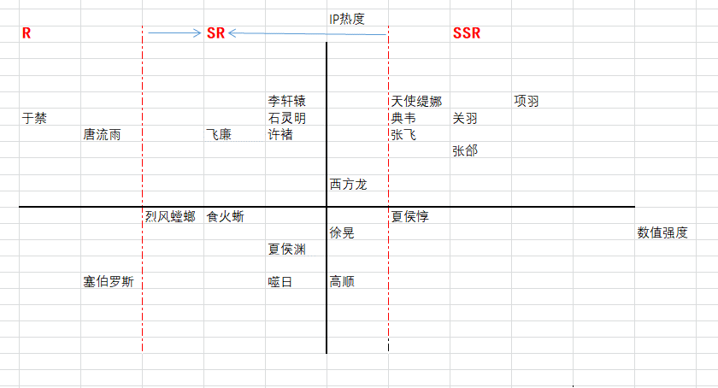

抽卡概率
R10资 | SR12资 | SR13资 | SSR14资 | SSR15资 | SSR16资
1 | 5 | 15 | 50 | 100 | 250

普通掉落 |  |  |  |  |  | 前期掉落1（前19）
 |  |  | 4051.3333333 |  |  |  |  |  | 3946.6666667
名字 | 价值Id | 价值 | 价值反比 | 权重 |  | 名字 | 价值Id | 价值 | 价值反比 | 权重
唐流雨 | 1 | 1 | 1000 | 2466 |  | 唐流雨 | 1 | 1 | 1000 | 2531
于禁 | 1 | 1 | 1000 | 2468 |  | 于禁 | 1 | 1 | 1000 | 2534
李轩辕 | 2 | 5 | 200 | 494 |  | 李轩辕 | 2 | 5 | 200 | 507
高顺 | 3 | 15 | 66.666666667 | 165 |  | 高顺 | 3 | 15 | 66.666666667 | 169
许褚 | 3 | 15 | 66.666666667 | 165 |  | 石灵明 | 3 | 15 | 66.666666667 | 169
石灵明 | 3 | 15 | 66.666666667 | 165 |  | 典韦 | 4 | 50 | 20 | 51
典韦 | 4 | 50 | 20 | 49 |  | 飞廉 | 3 | 15 | 66.666666667 | 169
飞廉 | 3 | 15 | 66.666666667 | 165 |  | 烈风螳螂 | 2 | 5 | 200 | 507
烈风螳螂 | 2 | 5 | 200 | 494 |  | 噬日 | 3 | 15 | 66.666666667 | 169
噬日 | 3 | 15 | 66.666666667 | 165 |  | 塞伯罗斯 | 1 | 1 | 1000 | 2534
塞伯罗斯 | 1 | 1 | 1000 | 2468 |  | 食火蜥 | 2 | 5 | 200 | 507
食火蜥 | 2 | 5 | 200 | 494 |  | 天使缇娜 | 4 | 50 | 20 | 51
天使缇娜 | 4 | 50 | 20 | 49 |  | 徐晃 | 4 | 50 | 20 | 51
徐晃 | 4 | 50 | 20 | 49 |  | 西方龙 | 4 | 50 | 20 | 51
夏侯惇 | 5 | 100 | 10 | 25
张飞 | 5 | 100 | 10 | 25
西方龙 | 4 | 50 | 20 | 49
关羽 | 6 | 250 | 4 | 10
项羽 | 6 | 250 | 4 | 10
张颌 | 5 | 100 | 10 | 25

